Dashboard
销售数据报表 |  |  |  |  |  |  |  |  | 每种产品的收益情况

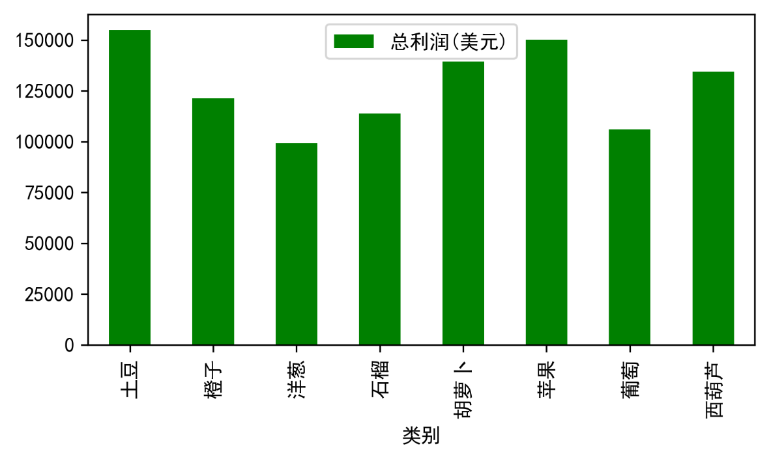
每种产品的收益情况 |  |  | 每日总收入排名Top8
 | 类别 | 总利润(美元) |  | 销售日期 | 销售数量 | 总收入(美元) | 总成本(美元) | 总利润(美元)
 | 土豆 | 154897.02 |  | 2020-10-03 | 5205 | 21011.44 | 9827.72 | 11183.72
 | 橙子 | 121165.34 |  | 2020-08-08 | 4094 | 19491.47 | 9088.19 | 10403.28
 | 洋葱 | 99325.13 |  | 2020-04-18 | 4353 | 17854.29 | 6309.5 | 11544.79
 | 石榴 | 113765.74 |  | 2020-03-03 | 3245 | 17464.2 | 9080.71 | 8383.49
 | 胡萝卜 | 139399.45 |  | 2020-09-28 | 4603 | 16004.57 | 5975.16 | 10029.41
 | 苹果 | 150056.84 |  | 2020-04-03 | 2548 | 15043.1 | 7144.13 | 7898.97
 | 葡萄 | 105956.35 |  | 2020-02-09 | 4160 | 14901.34 | 4666.38 | 10234.96
 | 西葫芦 | 134445.67 |  | 2020-10-29 | 3551 | 14592.55 | 4746.5 | 9846.05

每种产品的售出情况 |  |  | 每月的销售情况
 | 类别 | 销售数量 |  | 销售日期 | 销售数量 | 总收入(美元) | 总成本(美元) | 总利润(美元)
 | 土豆 | 83896 |  | 2020-01 | 50748 | 104576.05 | 45538.96 | 59037.09
 | 橙子 | 79970 |  | 2020-02 | 44823 | 121994.37 | 49242.62 | 72751.75
 | 洋葱 | 65523 |  | 2020-03 | 48084 | 133084.89 | 46355.05 | 86729.84
 | 石榴 | 66701 |  | 2020-04 | 56671 | 167462.65 | 65888.29 | 101574.36
 | 胡萝卜 | 71361 |  | 2020-05 | 62515 | 150430.64 | 54256.23 | 96174.41
 | 苹果 | 82363 |  | 2020-06 | 47060 | 134196.8 | 55629.31 | 78567.49
 | 葡萄 | 76468 |  | 2020-07 | 51484 | 127677.39 | 49567.92 | 78109.47
 | 西葫芦 | 89084 |  | 2020-08 | 45160 | 130210.75 | 52312.67 | 77898.08
 |  |  |  | 2020-09 | 46995 | 136083.68 | 51305.52 | 84778.16
 |  |  |  | 2020-10 | 69712 | 196973.81 | 77457.2 | 119516.61
 |  |  |  | 2020-11 | 45583 | 129948.7 | 52817.38 | 77131.32
 |  |  |  | 2020-12 | 44255 | 132561.09 | 51223.56 | 81337.53
 |  |  |  | 2021-01 | 2276 | 11252.09 | 5846.66 | 5405.43

